Hoja2
 | ALCALDIA MUNICIPAL DE NEJAPA

PROYECTO:
 | GESTION DEL RIESGO Y DESASTRES DEL MUNICIPIO DE NEJAPA, 2021.

Monto Total del Proyecto . |  | $ 70.832.16

MONTO TOTAL DE BIENES Y SERVICIOS |  |  | $39.310.91 | FODES 75%
MONTO TOTAL DE SALARIOS …. |  |  | $29.446.25 | FODES 75%
SUB-TOTAL FODES 75% |  |  | $ 29.575.25 | FODES 75%
MONTO TOTAL DE AGUINALDOS |  |  | $107,115.33 | FONDOS PROPIOS
sanitizacion en la entrada del casco urbano
arbol caido en tormenta Amanda en calle vieja.

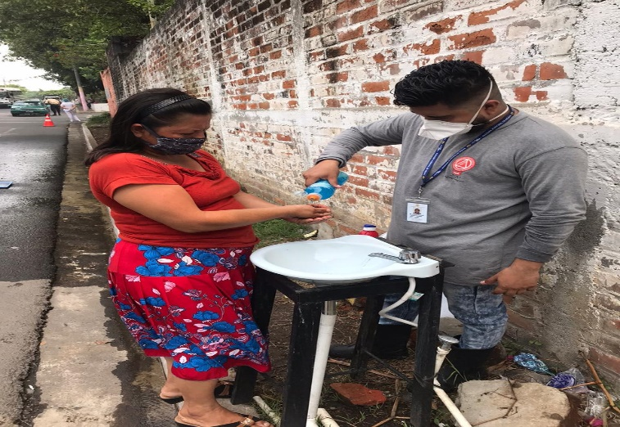
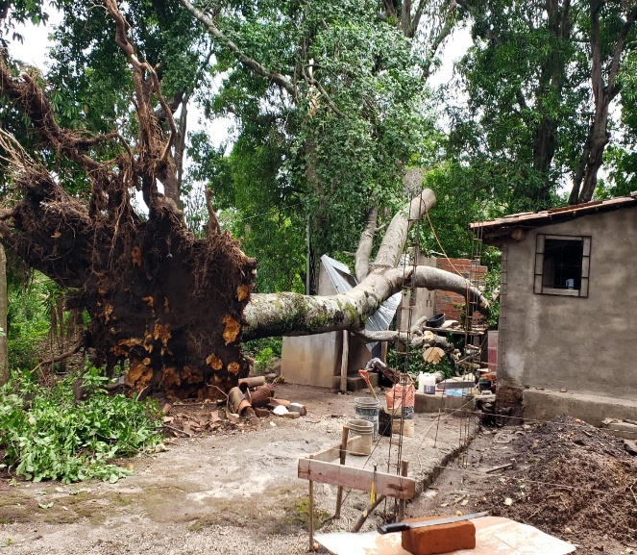

mapa zona deslave que afecto los angelitos 1 y2 y barrio san antonio

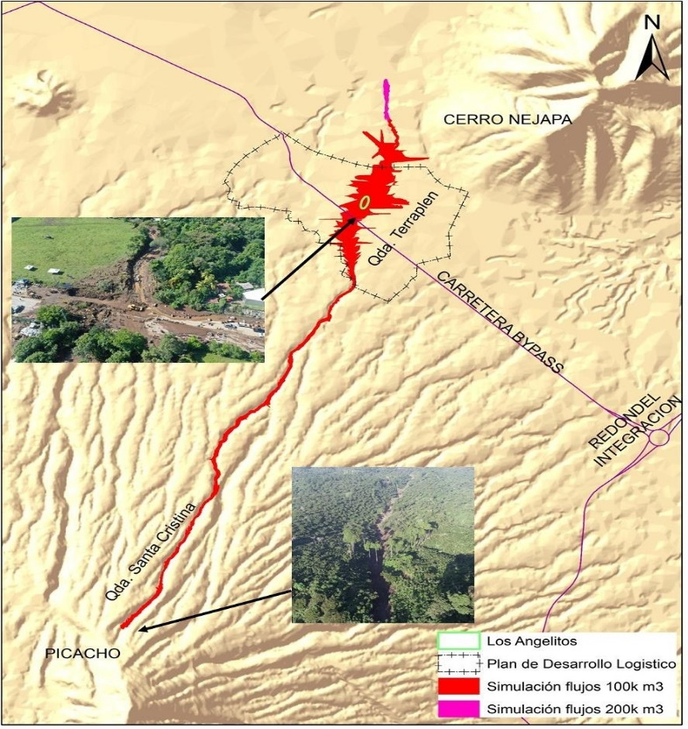
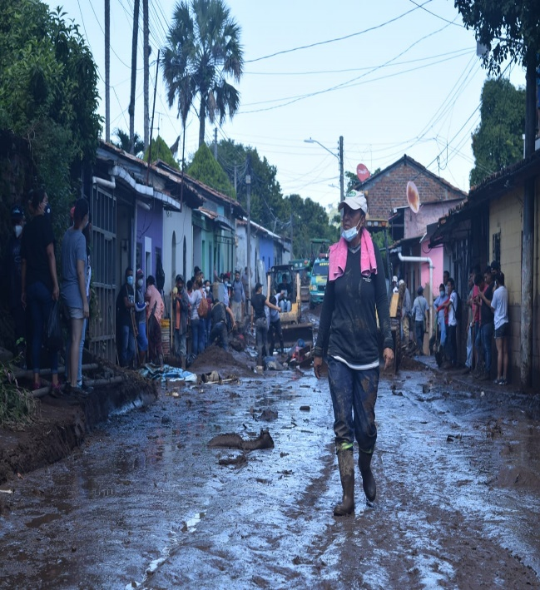

20
ANTECEDENTES DEL PROCESO

1- | Diagnóstico del problema
 | ¿ Cómo surge el problema?
 | ¿Qué efectos causa?/ Población afectada directamente e indirectamente
 | ¿ Cómo afecta a la colectividad?

 | 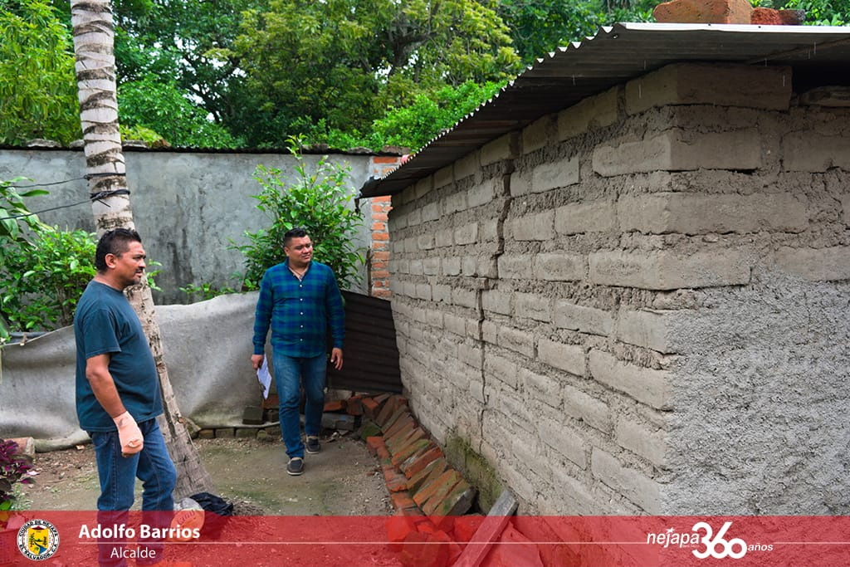 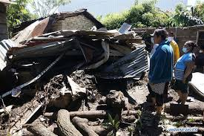 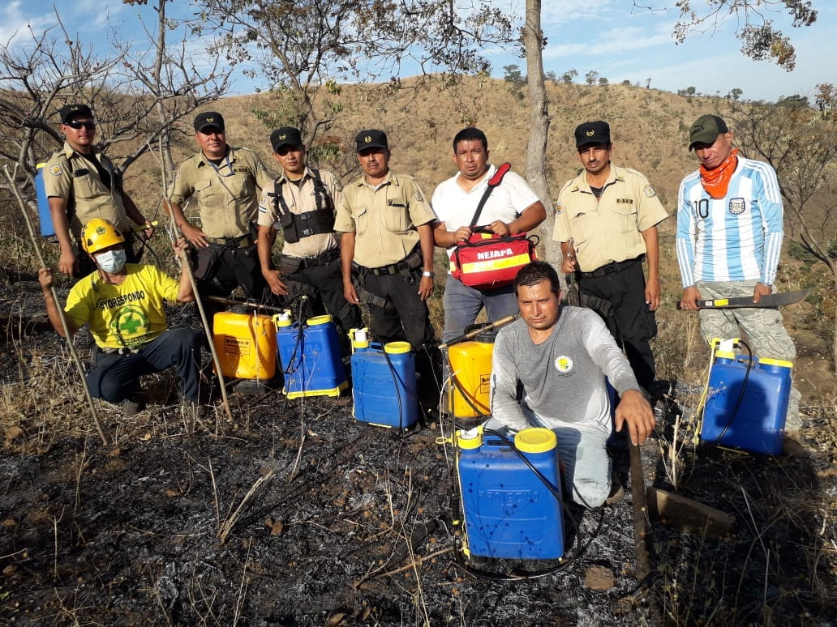 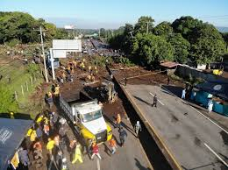

 | Nejapa es un municipio con alto riesgo de vunerabilidad y dentro la historia salvadoreña no se puede obviar los desastres ocurridos con lo que respecta a este municipio, nejapa ha experimentado una serie de eventos naturales como depresiones tropicales,incendios,inundaciones, terremotos y deslaves, que dadas las condiciones de vulnerabilidad en que vive la población salvadoreña y en especial la del municipio, han ocasionado desastres y por consiguiente,fallecidos ,desaparecidos, lesiones y cuantiosos daños en bienes de la población afectada. Asimismo a expensas del crecimiento urbanístico se tiene como eventos particulares de causa antropogénica la contaminación de cuencas y los incendios controlados y no controlados. A pesar de los esfuerzos de las instituciones en la creación de instrumentos jurídicos todavía existen espacios débiles para la incorporación de elementos que hagan la diferencia en el manejo integral de los eventos que causan desastres, principalmente porque nuestras poblaciones deben de acentuar el cambio para la prevención y preparación para enfrentar eventos y poder identificarlos antes de que sucedan que no se pueden evitar, pero si minimizar.

2- | Población beneficiada directamente por el Proyecto:

 | el proseso no cambia ya que la vulnerabilidad en el municipio siguen afectado a este , mas sin embargo se procede inmediatamente en la emergencia que se da, con el apoyo de las diversas instituciones
 | POBLACION DE NEJAPA
 | CANTON | NOMBRE | TIPO | FAMILIAS | HABITANTES.
 | Casco Urbano | Colonia Macance | Urb. | 48 | 239
 |  | Barrio El Centro | Urb. | 208 | 1,036
 |  | Col. San Felipe | Urb. | 62 | 309
 |  | Barrio El Calvario | Urb. | 121 | 603
 |  | Barrio Concepción | Urb. | 218 | 1,086
 |  | Barrio El Rosario | Urb. | 307 | 1,529
 |  | La Estación | Urb. | 71 | 354
 |  | Barrio San Antonio | Urb. | 63 | 314
 |  | Col. San Blas | Urb. | 35 | 174
 |  | Col. Orantes | Urb. | 15 | 75
 |  | Res. Las Mercedes | Urb. | 40 | 199
 |  | Col. Villa Nejapa | Urb. | 80 | 320
 |  | Res. Nejapa | Urb. | 20 | 80
 |  | los angelitos y Ardon ,san jose | Subur. | 80 | 340
 |  | villa nejapa | Urb. | 60 | 140
 | Aldea Mercedes | Sector 85 | Rural. | 17 | 91
 |  | Cuesta Blanca | Subur. | 123 | 658
 |  | Col. Suchinanguito | Subur. | 95 | 508
 |  | Los Angelitos | Subur. | 80 | 428
 |  | El Cedral | Subur. | 154 | 824
 |  | El Llanito | Subur. | 23 | 123
 |  | Aldea Mercedes | Urb. | 211 | 1,129
 |  | Lot. Los Osunas | Subur. | 15 | 80
 |  | Col. La Esperanza | Subur. | 20 | 107
 |  | Col. San Luis | Subur. | 14 | 75
 |  | Col. Los Tejadas | Subur. | 25 | 134
 |  | Col. San Jorge | Subur. | 20 | 107
 |  | Col. Los Ramos | Subur. | 23 | 123
 |  | Lot. El Pitarrío | Subur. | 40 | 214
 |  | Col. El Nance | Subur. | 30 | 161
 |  | La Adelaida | Rural | 10 | 61
 | El Salitre | La Escuela | Rural | 55 | 337
 |  | La Ermita | Rural | 32 | 196
 |  | Nuevo Ferrocarril | Subur. | 220 | 1,346
 | Galera Quemada | Las Mesas | Rural | 60 | 321
 |  | La Granja | Subur. | 62 | 332
 |  | El Cambio | Subur. | 322 | 1,723
 |  | Col. Nueva Esperanza | Subur. | 218 | 1,086
 |  | Calle Vieja Sector 1 | Subur. | 148 | 792
 |  | Calle Vieja Sector 2 | Subur. | 156 | 835
 |  | Calle Vieja Sector 3 | Subur. | 126 | 674
 |  | El Jabalí 1 | Subur. | 103 | 551
 |  | El Jabalí 2 | Subur. | 126 | 674
 |  | Lot. Las Américas I y II | Subur. | 98 | 524
 |  | Lot. Las Américas 3 y 4 | Subur. | 126 | 674
 | El Bonete | El Bonete | Rural | 100 | 612
 |  | El Relámpago | Rural | 20 | 122
 | Camotepeque | El Llano | Rural | 62 | 379
 |  | Mapilapa | Rural | 134 | 820
 |  | La Tabla | Rural | 22 | 135
 |  | Las Vegas | Rural | 26 | 159
 |  | Las Marías | Rural | 70 | 428
 |  | El Anonal | Rural | 63 | 386
 |  | Baba Rubia | Rural | 80 | 490
 |  | Joya Galana | Rural | 26 | 159
 |  | La Portada | Rural | 94 | 575
 |  | Los Naranjos | Rural | 65 | 398
 |  | Las Marillitas | Rural | 20 | 122
 |  | Las Veguitas | Rural | 17 | 104
 |  | El Chorizo | Rural | 14 | 86
 |  | El Junquillo | Rural | 10 | 61
 |  | El Sunza | Rural | 10 | 61
 | San Jerónimo | El Pacayal | Rural | 60 | 367
 |  | La Escuela | Rural | 80 | 490
 |  | El Cipres | Rural | 39 | 239
 |  | viñas | Rural | 39 | 239
 | Conacaste | Los Moranes | Subur. | 18 | 96
 |  | El Castaño | Rural | 86 | 526
 |  | Los Mercedes | Subur. | 46 | 246
 |  | Castañito | Rural | 53 | 284
 |  | los nerios | Rural | 25 | 80
 |  | El Angelito | Subur. | 48 | 257
 |  | El Chorizo | Subur. | 15 | 80
 |  | Lot. Los Ortiz | Subur. | 20 | 122
 |  | Lot. San José | Subur. | 20 | 122
 |  | Col. Los Esquíveles | Subur. | 10 | 53
 |  | Casco Hacienda | Rural | 151 | 924
 | Tutultepeque | El Puerto | Rural | 57 | 349
 |  | El Mojón | Rural | 17 | 104
 |  | San Luis | Rural | 98 | 600
 |  | Las Vegas | Rural | 15 | 92
 |  | El Chirrinal | Rural | 107 | 655
 |  | El Gramal | Rural | 10 | 61
 |  | Ceiba Arrozal | Rural | 16 | 98
 |  | El Cabral | Rural | 10 | 61

3- | ¿ Que se ha hecho al respecto para afrontar dicha problemática?

 | en el plan general la comision municipal revisa lsas emergencias ocurridas y trata de minimizar otro evento en lo posible revisa cada año a traves de los planes contingenciales la planificacion sirve para prevenir ,ordenar y corregir eventos naturales y antropicos.

4- | ¿Quién los ha apoyada anteriormente y que ha hecho?
 | el concejo municipal aprueba traves del 75% del FODES reorienta parte de ese fondo a esta carpeta tecnica para ser en lo posible los mas rapido en el accionar de una emergencia o evento.
 | la unidad de gestion y riesgo es la parte operativa del proyecto, mantiene una coordinacion con todas la instituciones en cuanto a prevencion y proteccion se refiere en el municipio de nejapa.
 | esta unidad mantiene una convocatoria con las instituciones de forma inmediata ante cualquier evento o alerta que se de tanto nacional como municipal todo por llevar acabo planes efectivos y seguros hacia la poblacion.

5- | ¿En qué medida el proyecto resolverá el problema?

 | la aprobación financiera de parte del concejo municipal es una parte muy vital para el mantenimiento administrativo y operativo de esta unidad y asi resolver los planes contingenciales que la comision municipal elabora hacia la poblacion y coordinar esfuerzos con las comisiones comunales y otros actores comunales para responder ante una emergencia.

6- | Metas

 | la Unidad de Gestion y Riesgo,seguira con el esfuerzo ya iniciado en las diferentes comunidades del municipio, lograr que sean ellos los protagonistas ante la emergencia si llegara a presentarse en sus comunidades en coordinación con la municipalidad y mantenerlos a estos con los tres enfoques en tema de riesgo,reactivo,correctivo,y prospectivo.

30.1
INGENIERIA DEL PROYECTO

1- | DESCRIPCION DEL PROYECTO:

la Comision Municipal desarrollo planes contingenciales a
beneficio de la poblacon afectada.
 | 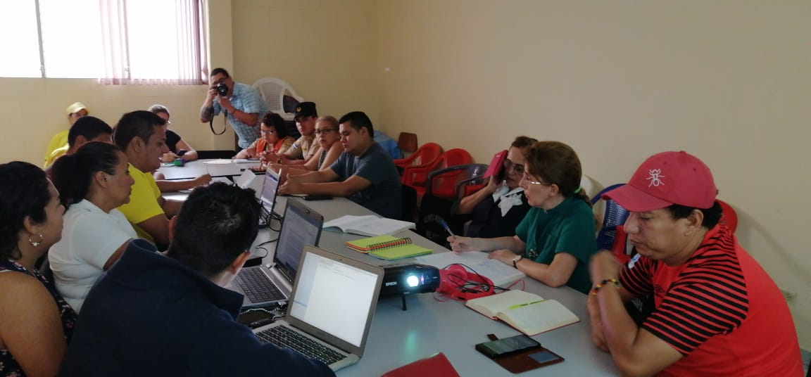 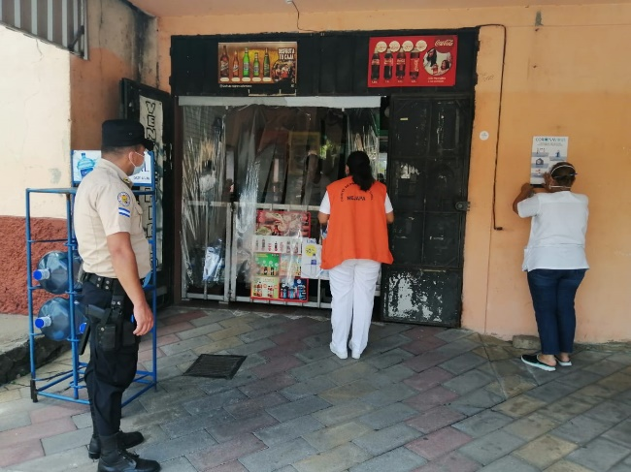 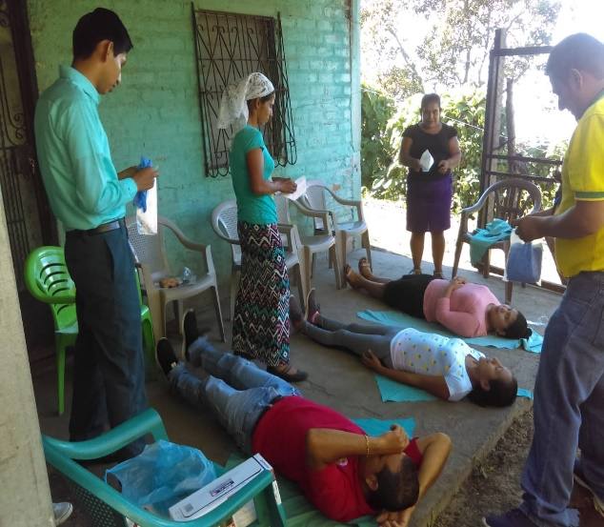 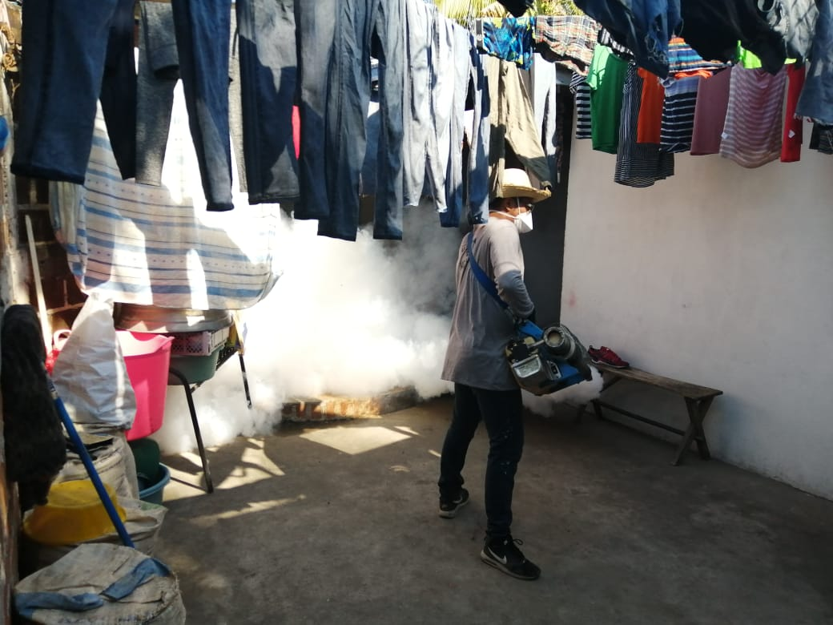

 | La comision municipal de proteccion civil de nejapa debe orientar su trabajo para dirigir y ordenar los prosesos de planificacion y ejecucion de planes al no tener recursos internos su deber es gestionar a todo nivel, apoyo para todas las actividades encaminadas a fortalecer a la municipalidad,el deber ser es convocar a diferentes actores sociales en el quehacer de la comision municipal elaborar proyectos estructurales y no estructurales para la minimizar y declarar la alerta en el municipio segun el tipo de evento.
 | esta debe operativizar inmediatamente y coordinar con las comisiones comunales y otros actores locales de participacion ciudadana para agilizar todo el apoyo nesesario y a la ves mantener informada a la poblacion ante cualquier evento o emergencia, por tal razon se hace importante tener una carpeta tecnica y social para la orientacion de los planes a la pronta respuesta ante un evento en el municipio de nejapa.

 | la Ley de Protección Civil prevencion y mitigacion de desastres desde su creacion en agosto del 2005 esta dirigida a todas las municipalidades para trabajar en conjunto con las autoridades estatales del gobierno todas están obligadas a cooperar en todos los planes tanto contingenciales o por cualquier evento o emergencia que se pudiese dar a nivel nacional o municipal como podrían ser incendios, pandemias, inundaciones, huracanes o terremotos según se clasificación.
 | desde el plan general,verano,castor,inviernal,belem y contingenciales por pandemias son revisados por la comision municipal y estas se ejecutan según el momento.

2- | OBJETIVOS:
 | las comisiones comunales son parte de un papel muy importante en las zonas de vulneravilidad y riesgo por tal razon las capacitaciones a ellas se deben mantener y continuar y con la sensibilizaciónes de estas en las comunidades ya comprometidas para reaccionar activamente en un momento, ante cualquier evento natural si llegase suceder, se toman las medidas de prevención y precaución para asegurar las vidas de sus habitantes. por eso se hace nesesario el proceso de formación, retroalimentacion y equipamiento de las comisiones en las comunidades que se encuentran en zona de vulnerabilidad.

B- | Objetivos Específicos:

 | 1- la aprobación de este presupuesto presentado al Concejo Municipal y mantener a la Unidad de Riesgo , preveer cualquier gasto de emergencia en cualquier evento natural.

 | 2- retroalimentar de capacitaciones a las comisiones ya formadas y restruradas ,revisar en otras comunidades posibilidades de formacion de comisiones comunales

 | 3- Realizar al menos dos simulacros, con dos diferentes modalidades: 1. Simulacros en la misma comunidad activando las comisiones comunal. 2. Simulacro Municipal, participando todas las instituciones que son parte de las comisiones Municipal con asesoramiento del delegado municipal de la DGPC.

 | 4 - reaccionar oportunamente ante las comunidades y con las comunidades ante cualquier evento emergencia; haciendo equipo con la población que necesite dicha emergencia.

C- | Metas:

 | el proseso organizativo de las comisiones comunales y municipal es la base fundamental para lograr un trabajo en equipo ante un evento o situacion pandemica que se puede originar el municipio con esto se puede lograr una coordinacion municipal,institucional y comunal ya que la respuesta inmediata debe ser primordial para salvar vidas.
...

